4结算价明细汇总表
洛宁山水文苑项目2022-2023年度印刷合作框架合同工程结算价明细汇总表
序号 | 日期 | 名称 | 价格来源 | 单位 | 数量 | 含税单价 | 含税合计 | 备注
1 | 2023-05-26 | 网格布制作安装 | 合同第36条 | 平方米 | 144.00 | 26.25 | 3780.00 |  |  | 16500
2 |  | 条幅制作70cm宽 | 合同第28条 | 平方米 | 151.20 | 7.00 | 1058.40 |  |  | 20369.6
3 |  | 条幅安装70cm宽 | 合同第28条 | 平方米 | 0.00 | 7.00 | 0.00 | 条幅为项目已有条幅 |  | 17800
4 |  | 户外艺术布 | 合同第15条 | 平方米 | 12.44 | 27.00 | 335.88 |  |  | 7010
5 |  | UV软膜布 | 合同第5条 | 平方米 | 13.52 | 42.00 | 567.84 |  |  | 3610
6 |  | 市区外物料运送费 | 合同第110条 | 公里 | 150.00 | 1.05 | 157.50 |  |  | 1165
7 | 2023-05-31 | 加厚喷绘布制作 | 约谈记录 | 平方米 | 15.00 | 10.00 | 150.00 | 不含安装 |  | 10646.26 | 66455
8 |  | 展板制作 | 合同第20条 | 平方米 | 0.33 | 40.00 | 13.20 |  | 合计 | 77100.86 |  | 77101
9 |  | 亚克力材质5mm+UV打印 | 合同第53条 约谈记录 | 平方米 | 1.98 | 180.00 | 356.40
10 |  | 市区外物料运送费 | 合同第108条 | 公里 | 150.00 | 1.05 | 157.50
11 | 2023-06-01 | 加厚喷绘布制作 | 约谈记录 | 平方米 | 115.36 | 10.00 | 1153.60 | 不含安装
12 |  | 市区外物料运送费 | 合同第108条 | 公里 | 150.00 | 1.05 | 157.50
13 | 2023-06-02 | 条幅制作70cm宽 | 合同第28条 | 平方米 | 4.06 | 7.00 | 28.42
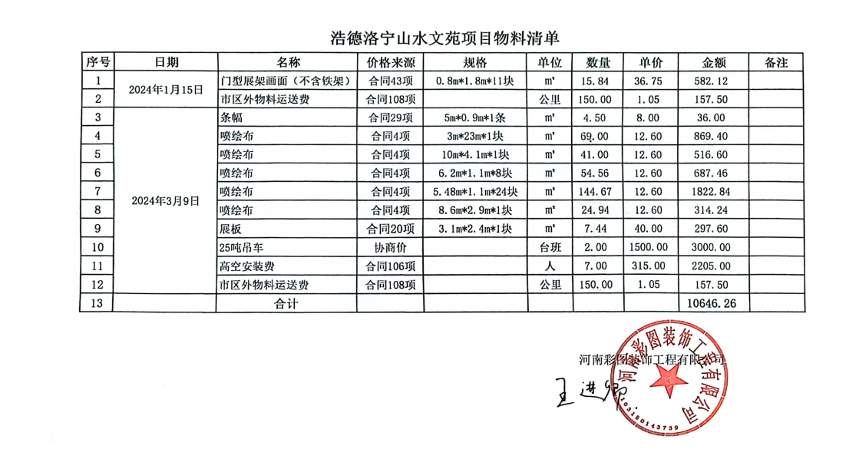
14 |  | 手举牌制作 | 合同第25条 | 套 | 7.00 | 36.75 | 257.25
15 |  | 室外写真 | 合同第45条 | 平方米 | 2.52 | 21.00 | 52.92
16 |  | 市区外物料运送费 | 合同第108条 | 公里 | 150.00 | 1.05 | 157.50
17 | 2023-06-03 | 条幅制作70cm宽 | 合同第28条 | 平方米 | 5.25 | 7.00 | 36.75
18 |  | 市区外物料运送费 | 合同第108条 | 公里 | 150.00 | 1.05 | 157.50
19 | 2023-06-08 | 条幅制作70cm宽 | 合同第28条 | 平方米 | 17.01 | 7.00 | 119.07
20 |  | 展板制作 | 合同第20条 | 平方米 | 0.63 | 40.00 | 25.20
21 |  | 展板包边 | 合同第22条 | 米 | 3.20 | 3.00 | 9.60
22 |  | 市区外物料运送费 | 合同第108条 | 公里 | 150.00 | 1.05 | 157.50
23 | 2023-06-12 | 加厚喷绘布制作 | 约谈记录 | 平方米 | 83.45 | 10.00 | 834.50 | 不含安装
24 |  | 车贴制作 | 合同第8条 | 平方米 | 2.04 | 22.00 | 44.88
25 |  | 市区外物料运送费 | 合同第108条 | 公里 | 150.00 | 1.05 | 157.50
26 | 2023-06-13 | 网眼布 | 合同第36条 | 平方米 | 144.00 | 26.25 | 3780.00
27 |  | 市区外物料运送费 | 合同第108条 | 公里 | 150.00 | 1.05 | 157.50
28 | 2023-06-21 | 条幅制作70cm宽 | 合同第28条 | 平方米 | 4.90 | 7.00 | 34.30
29 |  | 展板制作 | 合同第20条 | 平方米 | 1.62 | 40.00 | 64.80
30 |  | 展板包边 | 合同第22条 | 米 | 5.40 | 3.00 | 16.20
31 |  | 市区外物料运送费 | 合同第108条 | 公里 | 150.00 | 1.05 | 157.50
32 | 2023-06-22 | 室内高清写真 | 合同第44条 | 平方米 | 8.64 | 17.85 | 154.22
33 |  | 市区外物料运送费 | 合同第108条 | 公里 | 150.00 | 1.05 | 157.50
34 | 2023-06-26 | 地贴加厚喷绘布制作 | 约谈记录 | 平方米 | 8.64 | 10.00 | 86.40
35 |  | 市区外物料运送费 | 合同第108条 | 公里 | 150.00 | 1.05 | 157.50
36 | 2023-06-28 | 条幅制作70cm宽 | 合同第28条 | 平方米 | 4.34 | 7.00 | 30.38
37 |  | 市区外物料运送费 | 合同第108条 | 公里 | 150.00 | 1.05 | 157.50
38 | 2023-06-30 | 展板制作 | 合同第20条 | 平方米 | 1.08 | 40.00 | 43.20
39 |  | 市区外物料运送费 | 合同第108条 | 公里 | 150.00 | 1.05 | 157.50
40 | 2023-07-05 | 条幅制作70cm宽 | 合同第28条 | 平方米 | 80.71 | 7.00 | 564.97
41 |  | 市区外物料运送费 | 合同第108条 | 公里 | 150.00 | 1.05 | 157.50
42 | 2023-07-18 | 展板制作 | 合同第20条 | 平方米 | 1.92 | 40.00 | 76.80
43 |  | 市区外物料运送费 | 合同第108条 | 公里 | 150.00 | 1.05 | 157.50
44 | 2023-07-21 | 加厚喷绘布制作 | 约谈记录 | 平方米 | 19.38 | 10.00 | 193.80 | 不含安装
45 |  | 市区外物料运送费 | 合同第108条 | 公里 | 150.00 | 1.05 | 157.50
46 | 2023-07-25 | 展板制作 | 合同第20条 | 平方米 | 5.07 | 40.00 | 202.80
47 |  | 市区外物料运送费 | 合同第108条 | 公里 | 150.00 | 1.05 | 157.50
48 | 2023-08-24 | 条幅90cm宽 | 合同29条 | ㎡ | 10.08 | 8.00 | 80.64
49 |  | 亚克力5mm+UV打印 | 合同第53条 UV打印为约谈记录 | ㎡ | 0.06 | 180.00 | 10.80
50 |  | 市区外物料运送费 | 合同108项 | 公里 | 150.00 | 1.05 | 157.50
51 | 2023-09-05 | 展板 | 合同20项 | ㎡ | 5.25 | 40.00 | 210.00
52 |  | 喷绘布 | 合同4项 | ㎡ | 17.22 | 12.60 | 216.97
53 |  | pvc字体1cm雕刻 | 合同59项 | ㎡ | 1.49 | 85.00 | 126.65
54 |  | 喷绘布 | 合同4项 | ㎡ | 25.73 | 12.60 | 324.20
55 |  | pvc字体1cm雕刻 | 合同59项 | ㎡ | 2.73 | 85.00 | 232.05
56 |  | 市区外物料运送费 | 合同108项 | 公里 | 150.00 | 1.05 | 157.50
57 | 2023-09-19 | 木托牌0.57m*0.36m | 双方协商价 | 个 | 1.00 | 31.15 | 31.15 | 本次采购一个合同外清单项，双方协商价
58 |  | 市区外物料运送费 | 合同108项 | 公里 | 150.00 | 1.05 | 157.50
59 | 2023-09-21 | 展板 | 合同20项 | ㎡ | 22.50 | 40.00 | 900.00
60 |  | 贡缎布（道旗双面） | 合同114项 | ㎡ | 86.40 | 73.50 | 6350.40
61 |  | 展板 | 合同20项 | ㎡ | 7.20 | 40.00 | 288.00
62 |  | 喷绘布 | 合同4项 | ㎡ | 22.40 | 12.60 | 282.24
63 |  | 展板 | 合同20项 | ㎡ | 4.40 | 40.00 | 176.00
64 |  | 展板包边条 | 合同22项 | m | 12.40 | 3.00 | 37.20
65 |  | 条幅70cm宽 | 合同28条 | ㎡ | 3.50 | 7.00 | 24.50
66 |  | 喷绘布 | 合同4项 | ㎡ | 153.26 | 12.60 | 1931.08
67 |  | 网眼布 | 合同第36条 | ㎡ | 144.00 | 26.25 | 3780.00
68 |  | 市区外物料运送费 | 合同108项 | 公里 | 150.00 | 1.05 | 157.50
69 | 2023-09-22 | 门型架0.8*1.8m(仅画面） | 合同43项 | 个 | 9.00 | 36.75 | 330.75
70 |  | 门型架0.8*1.8m(画面+铁架) | 合同42项 | 套 | 11.00 | 68.25 | 750.75
71 |  | 市区外物料运送费 | 合同108项 | 公里 | 150.00 | 1.05 | 157.50
72 | 2023-09-25 | 展板 | 合同20项 | ㎡ | 32.84 | 40.00 | 1313.60
73 |  | 市区外物料运送费 | 合同108项 | 公里 | 150.00 | 1.05 | 157.50
74 | 2023-10-11 | 展板 | 合同20项 | ㎡ | 0.90 | 40.00 | 36.00
75 |  | 展板 | 合同20项 | ㎡ | 7.20 | 40.00 | 288.00
76 |  | 展板 | 合同20项 | ㎡ | 4.00 | 40.00 | 160.00
77 |  | 加厚喷绘 | 合同4项 | ㎡ | 24.94 | 12.60 | 314.24
78 |  | 条幅70cm宽 | 合同28条 | ㎡ | 11.20 | 7.00 | 78.40
79 |  | 条幅90cm宽 | 合同29条 | ㎡ | 5.58 | 8.00 | 44.64
80 |  | 市区外物料运送费 | 合同108项 | 公里 | 150.00 | 1.05 | 157.50
81 | 2023-11-07 | 加厚喷绘 | 合同4项 | ㎡ | 24.94 | 12.60 | 314.24
82 |  | 展板 | 合同20项 | ㎡ | 7.44 | 40.00 | 297.60
83 |  | 市区外物料运送费 | 合同108项 | 公里 | 150.00 | 1.05 | 157.50
84 | 2023-11-24 | 展板 | 合同20项 | ㎡ | 0.55 | 40.00 | 22.00
85 |  | 市区外物料运送费 | 合同108项 | 公里 | 150.00 | 1.05 | 157.50
86 | 2024-01-04 | 条幅90cm宽 | 合同29项 | ㎡ | 4.50 | 8.00 | 36.00
87 |  | 贡缎布刀旗 | 合同114项 | ㎡ | 86.40 | 73.50 | 6350.40
88 |  | 展板 | 合同20项 | ㎡ | 9.36 | 40.00 | 374.40
89 |  |  |  | ㎡ | 7.44 | 40.00 | 297.60
90 |  |  |  | ㎡ | 9.72 | 40.00 | 388.80
91 |  | 喷绘布 | 合同4项 | ㎡ | 138.00 | 12.60 | 1738.80
92 |  | 喷绘布 | 合同4项 | ㎡ | 41.00 | 12.60 | 516.60
93 |  | 喷绘布 | 合同4项 | ㎡ | 54.56 | 12.60 | 687.46
94 |  | 喷绘布 | 合同4项 | ㎡ | 144.67 | 12.60 | 1822.84
95 |  | 喷绘布 | 合同4项 | ㎡ | 24.94 | 12.60 | 314.24
96 |  | 25吨吊车 | 协商价 | 台班 | 2.00 | 1500.00 | 3000.00 | 合同外清单项，双方协商价格
97 |  | 高空安装费 | 合同106项 | 人 | 7.00 | 315.00 | 2205.00
98 |  | 市区外物料运送费 | 合同108项 | 公里 | 150.00 | 1.05 | 157.50
99 | 2024-01-15 | 门型架0.8*1.8m(仅画面） | 合同43项 | 个 | 11.00 | 36.75 | 404.25
100 |  | 市区外物料运送费 | 合同108项 | 公里 | 150.00 | 1.05 | 157.50
101 | 2024-03-09 | 条幅90cm宽 | 合同29项 | ㎡ | 4.50 | 8.00 | 36.00 |  |  | 72
102 |  | 喷绘布 | 合同4项 | ㎡ | 334.17 | 12.60 | 4210.54 |  |  | 4210.54 | 343.17
103 |  | 展板 | 合同20项 | ㎡ | 7.20 | 40.00 | 288.00
104 |  | 25吨吊车 | 协商价 | 台班 | 2.00 | 1500.00 | 3000.00 | 合同外清单项，双方协商价格
105 |  | 高空安装费 | 合同106项 | 人 | 7.00 | 315.00 | 2205.00
106 |  | 市区外物料运送费 | 合同108项 | 公里 | 150.00 | 1.05 | 157.50
107 | 2024-01-18 | 条幅70cm宽 | 合同28项 | ㎡ | 11.20 | 7.00 | 78.40
108 |  | 桁架购买(二手) | 合同81项 | m | 74.00 | 55.00 | 4070.00 | 约谈记录
109 |  | 户外展板 | 合同21项 | ㎡ | 60.15 | 45.00 | 2706.75 |  |  | 60.7586
110 |  | 市区外物料运送费 | 合同108项 | 公里 | 150.00 | 1.05 | 157.50
111 | 2024年3月26日 | 展板 | 合同20项 | ㎡ | 0.27 | 40.00 | 10.80
112 |  | 加厚喷绘 | 合同4项 | ㎡ | 14.57 | 12.60 | 183.58
113 |  | 市区外物料运送费 | 合同108项 | 公里 | 150.00 | 1.05 | 157.50
114 | 2024年4月8日 | 展板 | 合同20项 | ㎡ | 1.53 | 40.00 | 61.20
115 |  | 展板包边条 | 合同22项 | m | 5.20 | 3.00 | 15.60
116 |  | 灯箱片 | 合同64项 | ㎡ | 1.20 | 26.25 | 31.50
117 |  | 市区外物料运送费 | 合同108项 | 公里 | 150.00 | 1.05 | 157.50
118 | 2023年12月7日 | 海报不干胶 | 合同71项 | ㎡ | 108.00 | 26.25 | 2835.00
119 |  | 市区外物料运送费 | 合同108项 | 公里 | 150.00 | 1.05 | 157.50
120 | 2024年5月9日 | 展板 | 合同20项 | ㎡ | 6.59 | 40.00 | 263.60
121 |  | 注水道旗画面 | 合同46项 | ㎡ | 29.49 | 18.90 | 557.36
122 |  | 市区外物料运送费 | 合同108项 | 公里 | 150.00 | 1.05 | 157.50
123 | 2024年5月19日 | UV打印3mm亚克力门牌 | 合同52项、约谈记录 | ㎡ | 0.04 | 154.00 | 6.16 | 约谈记录UV打印70元/m2
124 |  | 展板 | 合同20项 | ㎡ | 0.27 | 40.00 | 10.80
125 |  | 条幅70cm宽 | 合同28项 | ㎡ | 2.10 | 7.00 | 14.70
126 |  | 市区外物料运送费 | 合同108项 | 公里 | 150.00 | 1.05 | 157.50
127 | 合计 |  |  | 元 |  |  | 77257.76
128 | 经双方协商一致，本结算金额为 |  |  | 元 |  |  | 77000.00 | 舍尾数金额257.76元 | -257.76

